Ejercicio 1
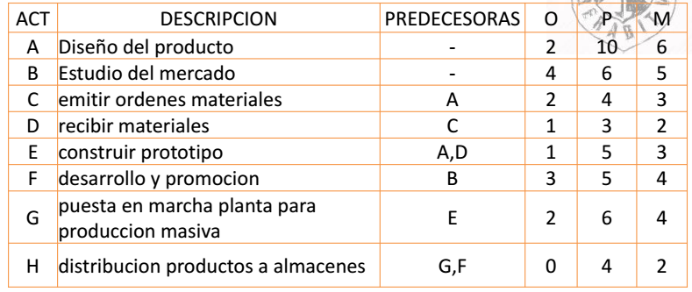
 |  |  |  | O | P | M | TM | Varianza
 |  |  |  | 2 | 10 | 6 | 6 | 1.7777777778
 |  |  |  | 4 | 6 | 5 | 5 | 0.11111111111 | 1.8888888889
 |  |  |  | 2 | 4 | 3 | 3 | 0.11111111111 | 1.3743685419
 |  |  |  | 1 | 3 | 2 | 2 | 0.11111111111
 |  |  |  | 1 | 5 | 3 | 3 | 0.44444444444
 |  |  |  | 3 | 5 | 4 | 4 | 0.11111111111
 |  |  |  | 2 | 6 | 4 | 4 | 0.44444444444
 |  |  |  | 0 | 4 | 2 | 2 | 0.44444444444
 |  |  |  |  |  |  |  | 3.5555555556
 |  |  |  |  |  |  |  | 1.8856180832

 |  | A | 6 | C | 3 |  | D | 2
 |  | 0 | 6 | 6 | 9 |  | 9 | 11
 |  | 0 | 6 | 6 | 9 |  | 9 | 11

inicio | 0
0 | 0 |  |  | E | 3 |  | G | 4
0 | 0 |  |  | 11 | 14 |  | 14 | 18
 |  |  |  | 11 | 14 |  | 14 | 18
 |  | B | 5
 |  | 0 | 5
 |  | 9 | 14
 |  |  |  | F | 4 |  | H | 2 | FINAL | 0
213.1 |  |  |  | 5 | 9 |  | 18 | 20 | 20 | 20
313.2 |  |  |  | 14 | 18 |  | 18 | 20 | 20 | 20
390.9
917.2

